Modulo
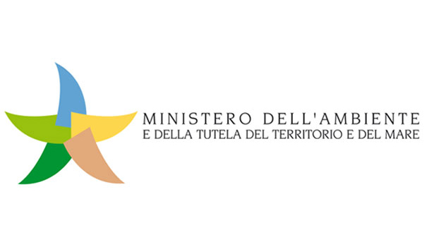
Regolamento per l’attuazione dello schema nazionale volontario per la valutazione e la comunicazione dell’impronta ambientale dei prodotti denominato «Made Green in Italy» (di cui all'art. 21, comma 1, della legge n. 221 del 28 dicembre 2015)
Consultazione pubblica su proposta di RCP (ai sensi del comma 6, art. 3 del DM n. 56 del 21 marzo 2018):
__ Regola di Categoria di prodotto: BORSE MULTIUSO IN PE
__ Categoria CPA/NACE: 22.29
Modulo da compilare e inviare all'indirizzo mgi@minambiente.it
SEZIONE A - Generale
Nome
Organizzazione
Indirizzo
E-mail
Telefono
SEZIONE B - Specifica
1Tipologia commento: G = generale; T = tecnico; E = editoriale
1 | 2 | 3 | 4 | 6 | 7 | 8
N° | Pagina | Paragrafo | Numero riga | Tipologia di commento1 | Commento | Cambiamento proposto
1
2
3
4
5
6
7
8
9
10
(*aggiungere righe se necessario)

